Yeni Müfredat
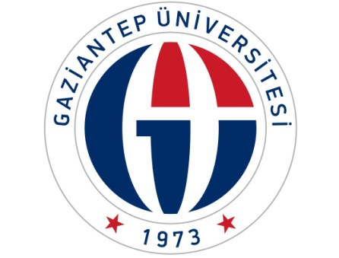
GAZİANTEP ÜNİVERSİTESİ
SOSYAL BİLİMLER MESLEK YÜKSEKOKULU
2017-2018 EĞİTİM YILI YAZ OKULU
FİNAL SINAVI TARİHLERİ

Ders |  |  | Final Sınav |  |  | Öğrenci Sayısı | Öğretim Görevlisi | Öğretim Görevlisi | Gözetmen
S.No | Kodu | Adı | Tarih | Saat | Sınıf
1 | SBOZ101 | Muhasebe-I | 13.08.2018 | 10:00:00 | 104 | 67 | Saliha Emre DEVECİ
2 | SBOZ102 | Muhasebe-II | 13.08.2018 | 14:00:00 | 104 | 45 | Saliha Emre DEVECİ
3 | SBOZ103 | Ekonomi-I | 13.08.2018 | 11:00:00 | 101 | 60 | Aykut DİREZİNCİ
4 | SBOZ104 | Ekonomi-II | 14.08.2018 | 11:00:00 | 101 | 63 | Aykut DİREZİNCİ
5 | SBOZ114 | İstatistik | 14.08.2018 | 13:00:00 | 101 | 33 | Aykut DİREZİNCİ
6 | SBIS253 | Finansal Yönetim | 15.08.2018 | 11:00:00 | 102 | 88 | M. Nur ÇELİKASLAN
7 | SBIS264 | Türk Vergi Sistemi | 15.08.2018 | 14:00:00 | 102 | 49 | M. Nur ÇELİKASLAN
8 | GME100 | Genel ve Mesleki Etik | 15.08.2018 | 15:00:00 | 102 | 28 | M. Nur ÇELİKASLAN
9 | SBOZ110 | Ticaret Hukuku | 15.08.2018 | 14:00:00 | 103 | 15 | Ahmet ÖZCAN
10 | SBOZ112 | Borçlar ve İcra İflas Hukuku | 14.08.2018 | 14:00:00 | 103 | 15 | Ahmet ÖZCAN
11 | SBBS274 | İş ve Sosyal Güvenlik Hukuku | 13.08.2018 | 14:00:00 | 103 | 28 | Ahmet ÖZCAN
12 | SBDT152 | Dış Ticaret İşlemleri-II | 13.08.2018 | 15:00:00 | 105 | 20 | Ahmet KÖPRÜBAŞI
13 | SBIS214 | İnsan Kaynakları Yönetimi | 13.08.2018 | 11:30:00 | 106 | 33 | Süleyman ŞAHAN

 | Öğr.Gör. Aykut DİREZİNCİ |  |  |  |  |  |  | Öğr.Gör. Aykut DİREZİNCİ
 | Müdür Yardımcısı |  |  |  |  |  |  | Müdür Yardımcısı

